Información General
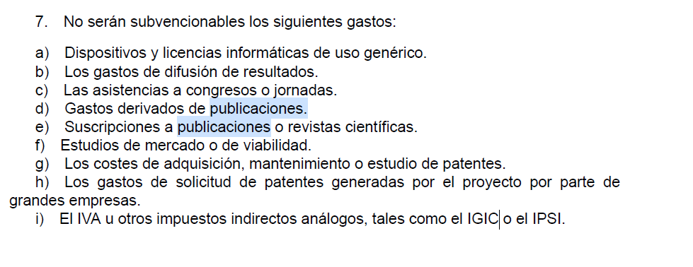
La empresa coordinadora ha de dar de alta a la UMH en la aplicación del MICIU
El personal investigador/a interesado/a de la UMH no tendrá la posibilidad de acceder a la aplicación para cumplimentar su participación en el proyecto. Esta tarea será realizada por el SGI y para ello necesitaremos disponer de la información contenida en este presupuesto Excel.
La empresa coordinadora será la encargada de incluir en la aplicación la Memoria técnica.
El RL de la UMH firmará y cerrará la parte de la UMH, una vez cerrada ya no podrá modificarse la solicitud.

1º CÓDIGO NABS, será: AVANCE GENERAL DEL CONOCIMIENTO: "I+D FINANCIADA CON FUENTES DISTINTAS A LOS FGU" Elijan una de las siguientes opcione según corresponda su actividad:
13.0 AVANCE GENERAL DEL CONOCIMIENTO: I+D FINANCIADA CON FUENTES DISTINTAS A LOS FGU
130131 - I+D relativa a las Ciencias naturales
130132 - I+D relativa a la Ingeniería
130133 - I+D relativa a las Ciencias médicas
130134 - I+D relativa a las Ciencias Agrícolas
130135 - I+D relativa a las Ciencias sociales
130136 - I+D relativa a las Humanidades

2º Número de patentes SOLICITADAS EN LOS DOS ÚLTIMOS AÑOS por la UNIVERSIDAD.

